ジャージ申込書（一般）
2019 ジャージ申込書

(フリガナ) |  | アオバ タロウ | E-Mail | tarou@aoba.com |  | 点数 | 0点
申込者名 |  | 青葉 太郎 | 電話番号 | 090-1234-5678 |  | 金額 | ¥-
送 | 〒 | 000-0000 |  |  |  | 内消費税 | ¥-
付 | 住所 | 神奈川県横浜市青葉区市ケ尾町31-4 |  |  |  | 総合計 | ¥-
先 | 建物名 | 青葉区役所 |  |  |  | ※税・送料込み

■注文の手順
1 | RaceCUT、ClubCUT、Women'sCUTから希望するカットタイプを選択。
 |  | Race Cut | 体にぴったりフィットするデザインとなります。
 |  | Club Cut | RaceCutに比べてゆったりめのデザインとなります。
2 | サイズとジッパータイプ、数量を入力。
 | サイズチャート参照先： |  | http://www.champ-sys.jp/?cat=62
3 | EXCELファイル名を「氏名.xls（ファイﾙ例：アオバタロウ.xls）として保存。
4 | 上記「3」で作成したファイルを 以下のメールアドレスに添付して送付。
 | E-Mail: | toiawase@vcraoba.yokohama
5 | 折り返し、受付の確認と代金の振込先等について連絡します。

■アイテム注文票（メーカー事情によりジッパーはFullZipのみとなります）
▼ | ジャージ種類 |  |  | サイズ | ジッパー | 数量 | 金額（税込）
 | 男性用 | 半袖 Race Cut |  |  | Full Zip |  | ¥8,500
 | 男性用 | 半袖 Club Cut |  |  | Full Zip |  | ¥8,500
 | 男性用 | 長袖 Race Cut ※UVプロテクション50+ |  |  | Full Zip |  | ¥10,200
 | 男性用 | 長袖 Club Cut ※UVプロテクション50+ |  |  | Full Zip |  | ¥10,200
 | 女性用 | 半袖 Race Cut |  |  | Full Zip |  | ¥8,500
 | 女性用 | 半袖 Club Cut |  |  | Full Zip |  | ¥8,500
 | 女性用 | 長袖 Race Cut ※UVプロテクション50+ |  |  | Full Zip |  | ¥10,200
 | 女性用 | 長袖 Club Cut ※UVプロテクション50+ |  |  | Full Zip |  | ¥10,200
 | 兼用 | ウィンドベストPLUS |  |  | Full Zip |  | ¥9,300
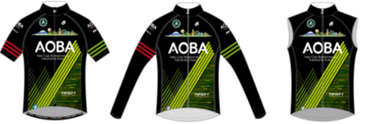
■ジャージイメージ

